注文書
受注番号（弊社記入欄） ：

次世代シーケンス解析サービス（PacBio アンプリコン）注文書

 | この色のセルにご入力ください |  |  |  | ※ご入力の前に必ず「お申込みの流れ」シートの注意事項をお読み下さい。
 |  |  |  |  | 注文書を頂いた時点で、注意事項をご確認されたものと判断させて頂きます。

初めて
2回目以降
 | ご入力日 |  |  | 年 | 月 | 日 | 弊社次世代シーケンス 解析サービスのご利用

 | 【ご注文者情報】
 | フリガナ |  |  |  |  |  |  |  | 様 | 郵便番号 | 〒
 | ご氏名 |  |  |  |  |  |  |  |  | ご住所

 | ご所属 | 機関名 |  |  |  |  |  |  |  | TEL

 |  | 部署名等 |  |  |  |  |  |  |  | FAX

 |  |  |  |  |  |  |  |  |  | Email

 | 販売代理店 | 代理店名 |  |  |  |  |  |  |  | 納品先 |  | ご注文者様 | 販売代理店
 |  |  |  |  |  |  |  |  |  |  | ※販売店からの指定と異なる場合は、 販売店の指定に従わせて頂きます。
 |  | ご担当者 |  |  |  |  |  |  | 様
 |  |  |  |  |  |  |  |  |  |  |  | その他（住所等、下記備考へご記入ください）

 | 【ご注文者様以外にご連絡の必要な方】
 | ご氏名 |  |  |  |  |  |  |  | 様 | TEL

 | ご所属 |  |  |  |  |  |  |  |  | Email

 | 【ご注文内容】
 | 見積 No. |  |  |  |  |  |  |  |  |  | 不明な場合は空欄のままで構いません
 | ※見積 No. が不明の場合は以下のご入力もお願いいたします。※
 | ※見積 No. をご入力頂いた場合は「サンプル情報」シートへのご入力をお願いいたします。※
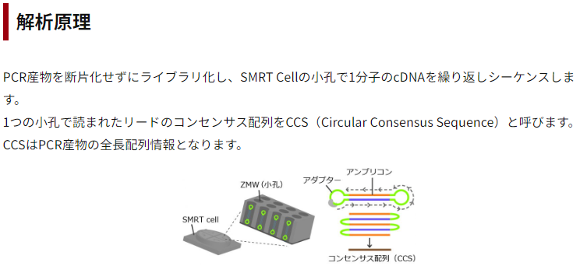
 | シーケンサー機種 |  | PacBio シーケンサー |  |  |  |  |  |  |  | ※各機種の1 SMRT Cell の出力データ量 については右上の表をご参照ください。
 | 検体数 |  |  |  |  |  |  | 検体
 | データ量 ※いずれかご記入ください |  |  |  |  |  |  | SMRT Cell/検体
 |  |  |  |  |  |  |  | Gb/検体
 |  |  | その他 [ ]
 | データ解析 ※有償 |  | CCS作成
 |  |  | リードカウント
 |  |  | 検体間比較テーブル作成
 |  |  | その他（ ）

 | 【備考】

